SCX101
システム名 |  |  |  | システム種別 |  |  |  |  |  | 詳細設計書 |  |  |  |  | 作成者 |  |  | 作成日 |  | 更新者 | 更新日 | 版数
POSサーバー |  |  |  | POSサーバ |  |  |  |  |  |  |  |  |  |  | TuyenNH |  |  | 2024-06-27 |  | TuyenNH | 2024-11-14 | 0.3

機能カテゴリ |  |  | X1_メニュー機能 |  |  |  |  |  | 項目 |  |  | 画面設計書 |  |  | SCX101

 | ■イメージ
1
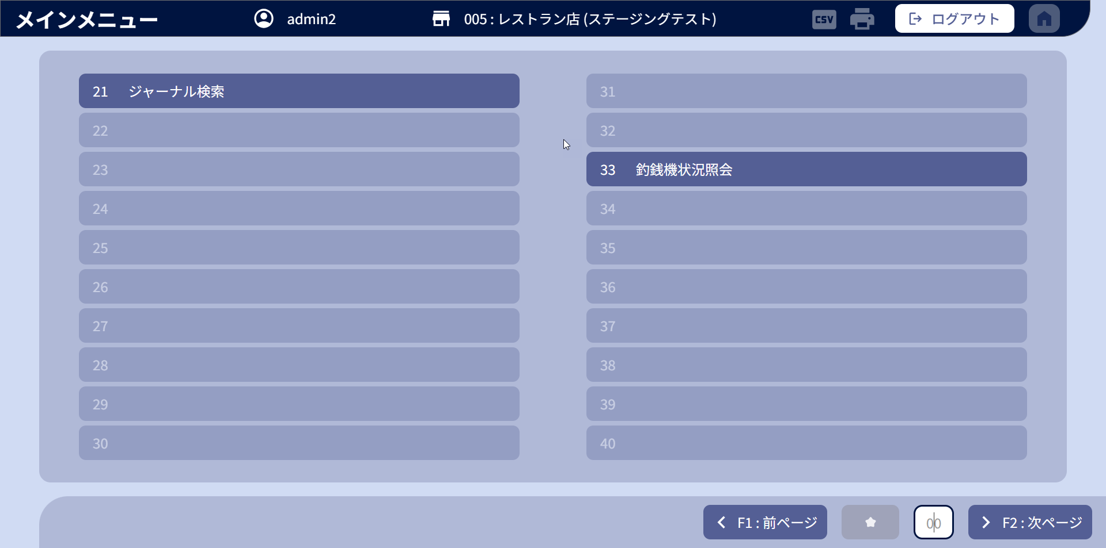

0

2
3
4
5

 | ■画面項目定義

 | 画面項目ID | 項目 |  | タイプ | I/O | 多言語 | 出力 |  |  |  |  |  |  |  |  | インプット |  |  |  |  | 備考
 |  |  |  |  |  |  | マッピングデータ |  |  |  | 初期値 |  | 表示コントロール | Control enable |  | 必須 | 数字 | 桁 | マッピングデータ
 |  |  |  |  |  |  | API名 | 項目 |  |  |  |  |  |  |  |  |  |  | API名 | 項目
 | 0 | アイテムメニュー |  | ボタン | I | ● | APX001 | alias_name |  |  | ー |  | ー | デフォルト：有効 |  | － | ー | ー | － | ー | イベントID：SCX001-03
 | 1 | ログアウト |  | ボタン | I | ● | － | － |  |  | ログアウトする |  | ー | デフォルト：有効 |  | － | － | － | － | ー | イベントID：SCX001-02
 | 2 | 前ページ |  | ボタン | I | ● | － | － |  |  | F1：前ページ |  | ー | 無効：非表示：1ページしかない、または最新のページにあります |  | － | ー | ー | － | ー | イベントID：SCX001-03
 | 3 | お気に入り |  | ボタン | I | － | － | － |  |  | － |  | － | － |  | － | ー | ー | － | ー | －
 | 4 | 番号入力（値） |  | テキスト | I | ● | － | － |  |  | － |  | ー | デフォルト：有効 |  | － | ● | － | － | ー | イベントID：SCX001-03 プレースホルダ―：00
 | 5 | 次ページ |  | ボタン | I | ● | － | － |  |  | F2：次ページ |  | － | 1ページしかない、または最後のページにあります |  | － | ー | ー | － | ー | イベントID：SCX001-04

